事前確認書
公益財団法人東京都中小企業振興公社 理事長 殿

申請前確認書

公益財団法人東京都中小企業振興公社（以下、「公社」とする。）が実施する令和５年度「新しい日常」対応型サービス創出支援事業に申請するにあたり、次の１～12の要件の全てを満たしていることを確認しました。

 | 1 | 次の（1）～（3）のいずれかに該当するものである
 |  | （1）個人事業者または、以下に該当する都内中小事業者で、大企業が実質的に経営に参画していない。
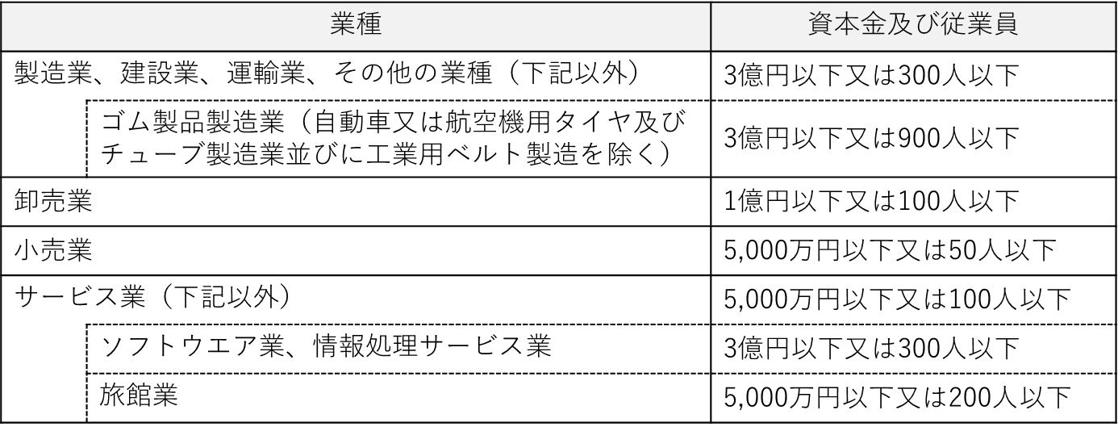

 |  | （2）中小企業団体等
 |  | 以下に該当し、その構成員の２分の１以上が東京都内で実質的に事業を行っている中小事業者である。
 |  |  | 事業協同組合、事業協同小組合、信用協同組合、協同組合連合会、企業組合、協業組合、商工組合、商工組合連合会

 |  | （3）複数企業で構成される中小企業グループ（共同申請）
 |  |  | ・ グループ構成企業のすべてが中小企業者である。 ・ グループ構成企業内において、役職員の兼務、及び、資本の出資関係がない。 ・ 次の(ｱ)～(ｳ)の事項を実施可能な代表企業をグループに有している。 (ｱ) グループを代表して申請書を提出できる。 (ｲ) 助成事業の運営・管理に関する責任を負える。 (ｳ) 交付決定後にグループ構成企業との間に共同事業の実施に係る契約を締結できる。

 | 2 | 申請日までの過去５年間に公社・国・都道府県・区市町村等が実施する助成事業等に関して、不正等の事故を起こしていないこと。

 | 3 | 事業税等を滞納していないこと。新型コロナウイルス感染症の影響により、国税・地方税の徴収（納税）猶予を受けている場合は、徴収（納税）猶予許可通知書の写しを提出できること。

 | 4 | 東京都及び公社に対する賃料・使用料等の債務の支払いが滞っていないこと。

 | 5 | 民事再生法又は会社更生法による申し立て等、支援対象事業の継続性について不確実な状況が存在していないこと。

 | 6 | 東京都暴力団排除条例（平成23年東京都条例第54号）に規定する暴力団関係者又は風俗営業等の規制及び業務の適性化等に関する法律（昭和23年法律第122号）第２条に規定する風俗関連業、ギャンブル業、賭博等、支援の対象として社会通念上適切でないと判断される業態を営むものではないこと。

法人の場合は本店所在地、個人事業主の場合は納税地を記載してください。
 | 7 | 公社が連鎖販売取引、ネガティブ・オプション（送り付け商法）、催眠商法、霊感商法など公的資金の助成先として適切でないと判断する業態を営むものではないこと。

 | 8 | 支援を受けるに当たって必要な許認可を取得し、関係法令を遵守すること。

 | 9 | 支援終了後、受けた支援の内容及び成果について事例集の掲載等に応じられること。

 | 10 | 募集要項の記載内容を全て確認した。

 | 11 | 申請書に虚偽記載はない。

 |  | 令和 |  | 5 | 年 | 5 | 月 | 22 | 日 | 法人:本店所在地 個人:納税地 | 東京都○○市○○町○ー○
 |  |  |  |  |  |  |  |  |  | 会社名（商号） | 株式会社○○○○
 |  |  |  |  |  |  |  |  |  | 代表者氏名 | 東京 太郎

1
様式第１号（第６条関係） |  |  |  |  |  |  |  | 公社記入欄
公益財団法人東京都中小企業振興公社 |  |  |  |  |  |  |  | 受付番号
理 事 長 殿 |  |  |  |  |  |  |  | 受付日
 |  |  |  |  |  |  |  | 受付者

 |  |  |  | 会社名（商号） |  | 株式会社○○○○

 |  |  |  | 代表者 | （役職） |  | 代表取締役
 |  |  |  |  | （氏名） |  | 東京 太郎

令和５年度 「新しい日常」対応型サービス創出支援事業 ハンズオン支援申請書

以下のとおり、別紙の書類を添えて、本事業の利用を申請します。
１.申請事業者（代表）の形態
事業者区分 |  |  | 法人（単独） |  |  |  |  | プルダウンより１つ選択

※上記、事業者区分で「中小企業団体」を選択した場合のみ選択してください。
中小企業団体の組織 |  |  |  |  |  |  |  | プルダウンより１つ選択
構成員の２分の１以上が東京都内で実質的に事業を行っている中小企業者である者
事業者区分が、「中小企業グループ」の場合のみ記入してください
２.共同申請者
※上記、事業者区分で「中小企業グループ」を選択した場合のみ入力してください。3社以上共同の場合は、「共同申請構成表」に3社目以降を記入してください。
共同申請者１ |  | 名称 |  |  |  | 事業上の役割
 |  | 都内 所在地 |  |  |  | 業種
 |  | 資本金 |  |  | 円 | 従業員数 |  |  | 人
共同申請者2 |  | 名称 |  |  |  | 事業上の役割
 |  | 都内 所在地 |  |  |  | 業種
 |  | 資本金 |  |  | 円 | 従業員数 |  |  | 人

3.主な申請資格（一部抜粋）
※以下は、本事業の申請資格を一部抜粋したものです。なお詳細は、募集要項に記載しておりますので、申請前に必ずご確認いただき、各☐ボックスに✓をいれてください。
 | 法人の場合、都内に登記簿上の本店または支店がある。個人事業主の場合、都内に開業届出をしている。
 | 令和５年４月１日時点で、東京都内事業所において実質的に２年以上事業をおこなっている
 | ※「実質的に事業を行っている」とは、都内所在を証するために申請書に添付する登記簿謄本や開業届に記載された所在地において、単に建物があることだけではなく、客観的にみて都内に根付く形で事業活動が行われていることを指します。申請書、ホームページ、名刺、看板や表札、電話等連絡時の状況、事業実態や従業員の雇用状況等から総合的に判断します。
確認後、チェックボックスに✓をいれてください。

 | 確定申告を２期以上おこなっている

2
4.申請者（代表）の概要
会社名 （商号） |  |  |  | フリガナ |  | カブ）マルマルマルマル |  |  |  |  |  |  | 代表者 | 役職 | 代表取締役
 |  |  |  | 名 称 |  | 株式会社○○○○ |  |  |  |  |  |  |  | フリガナ | トウキョウ タロウ
 |  |  |  |  |  |  |  |  |  |  |  |  |  | 氏名 | 東京 太郎
登記上の本店所在地 （個人の場合は納税地） |  |  |  | 〒 | ○○○－○○○○ |  |  | 東京都○○市○○町○ー○
※都内登記所在地 |  |  |  | 〒
※都内登記所在地は、登記上の本店所在地（個人の場合は納税地）が都外の場合のみ記入
「履歴事項全部証明書」の値を記入してください。
連絡先 所在地 |  | 〒 | ○○○－○○○○ |  |  |  | 東京都○○区○○町○ー○
ＴＥＬ |  | ○○ ー ○○○○ ー ○○○○
連絡担当者 |  | フリガナ |  | トウキョウ ハナコ |  |  |  |  |  |  |  | 部署/役職 |  | 事業開発部／係長
 |  | 氏名 |  | 東京 花子 |  |  |  |  |  |  |  | E - mail |  | t-tokyo@○○○○.○○.○○
事業開始 |  | 創業 |  | 西暦 | ○○○○ |  | 年 | ○○ | 月 | ○○ | 日 | 資本金 |  | ○○○○○○○○ |  |  |  | 円
 |  | 法人設立 |  | 西暦 | ○○○○ |  | 年 | ○○ | 月 | ○○ | 日 |  |  | うち大企業からの出資 |  | 0 |  | 円
従業員数 |  | ○○ |  | 人 | うち正社員数 |  |  | ○○ |  |  | 人 | 役員数 |  | 2 | 人 | （監査役を含む）
業種分類 |  |  | 製造業・その他 |  |  |  |  |  |  | 業種_中分類：2桁 ※別紙産業分類表参照 |  |  |  | 12木材・木製品製造業（家具を除く）
前期・前々期の「損益計算書」、「貸借対照表」のそれぞれの値を記入してください。
事業概要 |  | ○○○○○○○○○○○○○○
既存の主な 製品・ サービス |  | ○○○○○○○○○○○○○○○○○○○○○○○○○○○○○○○○○○○○○○○○○○○○○○○○○○○○○○○○○○○○○○○○○○○○○○○○○○○○○○○○○○○○
自社WEB サイトURL |  | https://www○○○○○○○○.co.jp
前期売上高 |  | 245,700,000 |  |  |  |  |  |  |  |  | 円 | 前々期売上高 |  | 378,000,000 |  |  |  | 円
前期 流動資産 |  | 40,950,000 |  |  |  |  |  |  |  |  | 円 | 前々期 流動資産 |  | 65,460,000 |  |  |  | 円
前期 流動負債 |  | 26,930,000 |  |  |  |  |  |  |  |  | 円 | 前々期 流動負債 |  | 42,560,000 |  |  |  | 円
前期 総資産 |  | 68,670,000 |  |  |  |  |  |  |  |  | 円 | 前々期 総資産 |  | 93,560,000 |  |  |  | 円
前期 純資産 |  | 20,300,000 |  |  |  |  |  |  |  |  | 円 | 前々期 純資産 |  | 22,170,000 |  |  |  | 円
5.事業の 実施場所
本事業のハンズオン支援を実施する場所を記入してください。（ハンズオン支援は状況に応じてWEBにて行う場合もあります。）
所在地 | 〒 | ○○○－○○○○ |  |  |  | 東京都○○市○○町○ー○
TEL | ○○ ー ○○○○ ー ○○○○
利用がある場合は記入してください。
未利用の場合は未記入で構いません。
最寄駅 | ○○電鉄○○○○ |  |  |  |  |  |  |  |  | 線 | ○○○○ |  |  |  |  |  |  | 駅

6.補助金・助成金申請状況
令和５年４月１日（基準日）から過去5年間における補助金・助成金のうち、国・地方公共団体等（東京都・公社含む）から交付済み、事業実施中、申請中等（予定も含む）について直近のものから順にすべて記載してください。 該当しない場合は記載不要です。
年度 |  | 申請先 |  |  |  |  |  |  |  | 補助・助成金事業名 |  |  |  |  |  |  | 申請状況
令和2 |  | ○○○○省 |  |  |  |  |  |  |  | 事業○○〇補助金 |  |  |  |  |  |  | 交付済み

3
7.役員・株主名簿
履行事項全部証明書に記載されている全役員及び株式総数の70％までを所有する全ての株主を持ち株比率が高い順に記載してください。

監査役を含めた全役員を記入してください。
NO. | 役員・株主 | 氏名 |  | 役職名 |  | 申請企業との関係又は職業 |  | 持ち株数 | 持ち株比率
1 | 役員・株主 | 東京 太郎 |  | 代表取締役 |  |  |  | 700 | 35.0%
2 | 役員・株主 | ○○ ○○ |  | 専務取締役 |  |  |  | 400 | 20.0%
3 | 役員・株主 | □□ □□ |  | 取締役 |  |  |  | 200 | 10.0%
4 | 役員 | △△ △△ |  | 監査役
5 | 株主 | ✕✕ ✕✕ |  |  |  | 会社員 |  | 100 | 5.0%
6 | 株主 | （株）□□□ |  |  |  | 取引先（仕入先） |  | 100 | 5.0%
変更がない限り合計株式数が「履歴事項全部証明書」の発行済み株式数、又は「確定申告書 別表二」の持ち株数と同じ値になるように各株主の持ち株数を入力してください。
7
8
9
10
ー | その他の株主 |  |  |  |  |  |  | 500 | 25.0%
合計 |  |  |  |  |  |  |  | 2,000 | 100.0%
※個人事業者の場合は、氏名欄に代表者氏名を記入してください。
※監査役を含めた全役員を記入してください。
※複数の企業で申請する場合は、申請企業ごとに作成してください。
役員・株主名簿が「履歴事項全部証明書」又は「確定申告書別表二」と異なる場合は、その理由を記載してください。
理由 | ・令和○年○月○日付けで役員変更があったため ・決算以降○○○億円増資したため

上記「役員・株主名簿」の中で、募集要項記載の「大企業」に該当する株主がある場合は、その情報を記載してください。
NO | 企業名 |  | 資本金額 |  | 従業員数 |  | 業種 | 持ち株数 | 持ち株比率
1 | （株）□□□ |  | 2,650,000,000 |  | 550 |  | ○○卸売業 | 100 | 5.0%
2
3
4
5

4
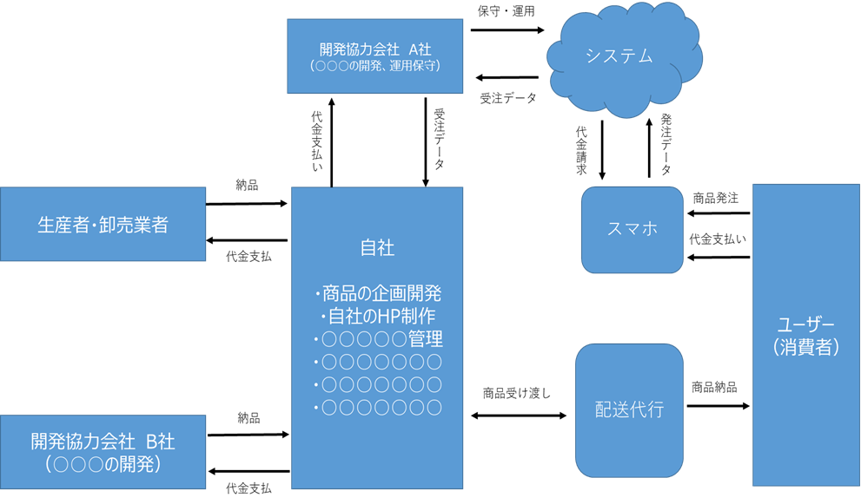
8.開発内容
8－１ 開発するサービスの内容
テーマ （30字以内） | 新しい日常に対応する | ○○○○○○○○○○○○○○○○○○○○○○ | のサービス創出
このテーマはハンズオン支援採択後、助成金申請の際にも使用します。修正・変更はできかねますので予めご了承ください。
サービス概要 （200字以内） | ○○○○○○○○○○○○○○○○を提供。○○○○○○○○○○○○を満たすと同時に、お客様の○○○○○○○○○○○○○○の価値を高めることも期待できる○○○○○○○○○○○○○○○○○○○○○○○○○○○○○○○○○○○○○○○○○○○○○○○○○○○○○○○○○○○○○○○○○○○○○○○○○○○○○○○○○○○○○○○○○○○○○○○○○○○○○○○○○○○○○○○○○○○○○○○○○○○○○○
想定する顧客 （150字以内） | ○○○○へのこだわりが強い○○代～○○代の男性
想定する 販売チャネル （150字以内） | ○○○○○○○○○○○○○活用し○○○○○○○を介して提供。また、○○○○○○○○○○○○○○○○○○○○○○○○○でも提供できるよう検討中。
想定する サービスの価格 | ○千円～○万円
サービスの全体像（人・モノ・カネ・サービスの流れを図で記載してください）※別添可
図解で分かりやすく説明してください。
別添資料で説明いただく場合は、「別添参照」と記載してください。

5
8－2 開発の経緯
このサービス開発に至った経緯
観光客減少の影響により顧客が１日平均２名程度に激減。売上は前期●●％減となった。日本に●●●●の需要を掘り起こすため、オンラインで●●●●が確認でき、●●●●に触れる機会を増やすことで購買意欲を高めたいと思い、●●●●●の仕組みを考えた。
開発するサービスに組み込む要素
非接触 | ● | デジタル・オンライン化 |  | ● | テレワーク | 遠隔操作
自動化 |  | 省人化 |  |  | 分散化 | キャッシュレス
その他（記述） | ● | ●●●●●●●●●●●●

8－3 市場、優位性
ターゲットとする市場（規模・現況） 400字以内
○○○○○○○○○○○の市場規模は、○○○程度で、現在○○○○○の傾向である。本サービスは、○○○○地域の○○○○をターゲットとし、○○○○○○○○○○○の市場の○％のシェアを狙う。 また○○○○○○○○○○○○○○○○○○○○○○○○○○○○○○○○○○○○○○○○○○○○○○○○○○○○○○○○○○○○○○○○○○。
市場にあるニーズ（開発するサービスで満たしたいニーズ） 400字以内
ターゲットとする○○○○○○○○○○○○○は、○○○○○○○○○を○○○○するために○○○○○○○○○○○○をしたいといったニーズを○○○○○○○○○○○○をもってニーズに応えたい。
開発するサービスに、活用できる自社の強み（既存サービスのノウハウ等） 200字以内
「シート６」のサービス市場投入時期を元に、サービスを市場投入した年度から発生する売上計画を作成してください。
自社はこれまで○○○○○○○○○○○○○○○○○○○○に強みを持ち、○○○○○○○○○○○○○○○○○○○○○○○○○○○○○○○○○○○○を○○○○○○○○○○○○してきた実績及びノウハウがある。

8－4 売上計画
売上計画 ※開発するサービス（会社全体ではない）の売上高、営業利益について、想定の値を記入してください。
事業年度（年：西暦） |  |  |  | 売上高（千円） |  | 営業利益（千円） | 営業利益率（%）
2025 | 年 | 3 | 月期 | 1000 |  | 300 | 30.0%
2026 | 年 | 3 | 月期 | 5000 |  | 2000 | 40.0%
2027 | 年 | 3 | 月期 | 10000 |  | 5000 | 50.0%
※ 売上高の算出根拠・・・「サービス単価」×「販売（提供）数量」等を設定した上で、算出してください

※ 営業利益の算出根拠・・・「売上高」－「原価」－「販売及び一般管理費」等を設定した上で、算出してください

7
9－4 実施体制
サービス開発に従事する社内のリーダー
氏名 | 東京 次郎 |  |  | 役職 | 事業開発部／部長
経歴及び 保有する資格 | △△会社で○○業務を○年従事。PM、○○○○○の資格を保有
役割 | 事業統括

委託先・外注先等の関係者以外で、本事業の遂行にあたって調整や確認が必要となる組織について記載してください。特に必要ない場合は記載不要です。
9－5 許認可・知財
許認可や調整が必要となる組織・団体（自治体や協会、関連業界団体等）※必要な場合のみ
名称
進捗状況

知的財産権の取得又は実施許諾（開発するサービスに関わるもの） ※必要な場合のみ
権利の種類 | 名称 |  |  | 登録番号又は 出願番号 | 取得国又は 出願国 | 状態
状態を「登録済み」「出願済」「実施許諾」より選択し記載してください。本事業に必要ない場合は記載不要です。

10.本事業の利用にあたって
ハンズオン支援を受けるにあたり、専門家に求めるアドバイス ※複数選択可
事業戦略 | ● | 知財・特許 |  | マーケティング戦略 | ●
営業戦略 | ● | SNS戦略 |  | 海外戦略
事業計画策定 | ● | ブランディング |  | サービスの設計・開発 | ●
販路開拓 |  | プロモーション |  | テストマーケテイング | ●
人財育成・採用 |  | システム導入・開発 | ● | 資金調達
その他 | ● | ○○○○、○○○○○○○○○○、○○○○○○

8

11.補足
本申請書に、専門用語の記載がある場合は、その用語の解説を記載してください。
申請書に専門用語（業界用語）を記載した場合、その用語の解説を記載してください。

